상품제안서
LED 무드등 미니 선풍기 클립형 집게형 | 상품코드: S36570

 |  |  |  |  |  |  | 02-713-8555 | www.synergygift.co.kr
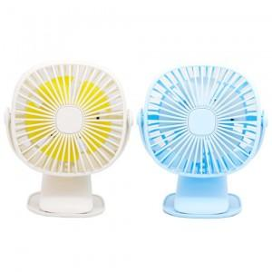

【상세/제작정보】 | 색상 문의 바랍니다 (화이트, 블루) 인쇄 불가/스티커 문의 바랍니다

【인쇄/포장옵션】 | 스티커 / 포장지포장

【공급단가】 | 수량 | 20~ | 100~ | 300~ | 500~ | 1,000~
*VAT별도 | 단가 | 20,250원 | 19,500원 | 18,750원 | 18,000원 | 17,550원

【상품 URL】 | https://www.synergygift.co.kr:443/src/goods_detail.php?gdno=36570

